关系图
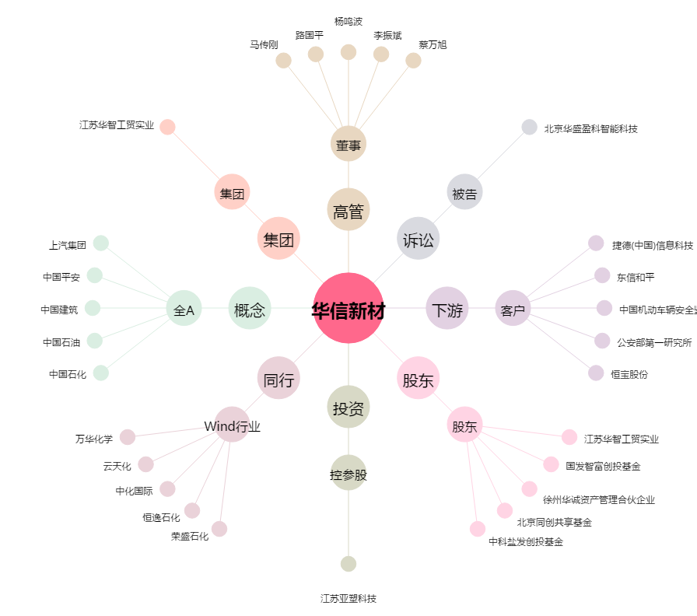
华信新材[300717.SZ] - 关系概览图

